Аркуш1
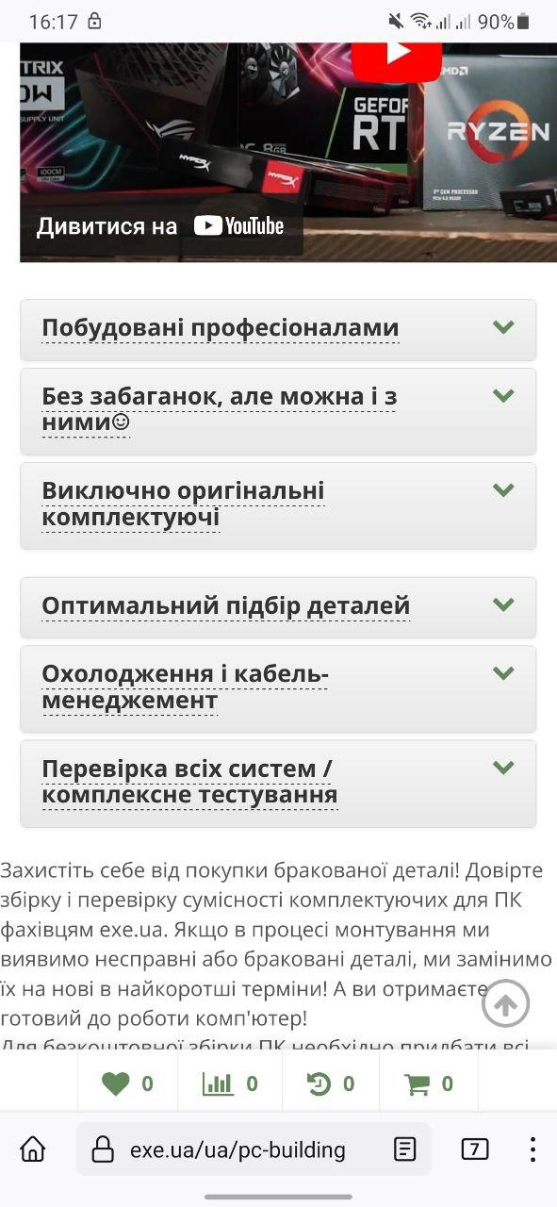
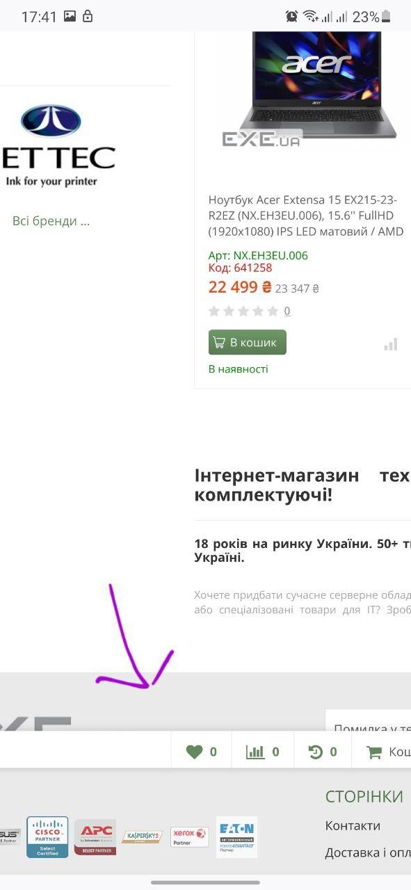
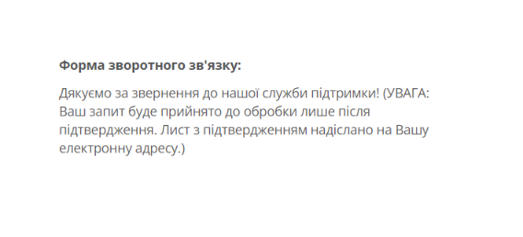
Bug-reports
ID | AA111111 | AA111112 | AA111113 | AA111114 | AA111115
Summary | Не змінюється мова сторінки у футері | Різна вдстань між частинами акордеону | Нижня панель не прикріплена | Помилка в назві Укрпошти | Не валідується поле Ім'я у формі зворотнього зв'язку на сторінці Контакти, коли користувач вводить ім'я з чисел
Pre-conditions | Відкрити сайт https://exe.ua/ua/ | Відкрити зі смартфону сайт https://exe.ua/ua/ | Відкрити зі смартфону сайт https://exe.ua/ua/ | Відкрити сайт https://exe.ua/ua/ | Відкрити сайт https://exe.ua/ua/
 | Користувач не повинен бути залогінекним | Користувач не повинен бути залогінекним | Користувач не повинен бути залогінекним | Користувач не повинен бути залогінекним | Користувач не повинен бути залогінекним
Steps | 1. Натиснути на кнопку Eng у верхній частині сторніки | 1. Зайти в меню | 1. Увімкнути версію для комп'ютера | 1.Натиснути на кнопку Доставка і оплата у верхній частині сторінки | 1. Натиснути на кнопку Контакти
 | 2. Пролистати вниз сторінки | 2. натиснути на кнопку Збірка ПК | 2. Пролистати сторінку вниз |  | 2. У форму зворотнього зв'язку ввести невалідне ім'я - 1234
 | 3. Натиснути на кнопку Рус у верхній частині сторінки |  |  |  | 3. У форму зворотнього зв'язку ввести валідний email - email@gmail.com
 | 4. Пролистати вниз сторінки |  |  |  | 4. Ввести текст зворотнього зв'язку - перевірка
 |  |  |  |  | 5. Ввести капчу
 |  |  |  |  | 6. Натиснути на кнопку Відправити

Expected results | Текст на сторінці має бути перекладений англійською мовою | Відстань між частинами акордеону має бути однаковою | Нижня панель на стьорінці має бути прикріпленою внизу екрану | Має бути: Укрпошта | Має з'явитися повідомлення про невалідність імені
Actual results | Зміна локалізації частково не працює | Відсатнь між частинами акордеону не співпадає | Нижня панель не прикріплена | Є: Укрпочта | Повідомлення: "Дякуємо за звернення до нашої служби підтримки! ..."
Post-conditions
Environment | Chrome Версія 114.0.5735.90 (Офіційне складання) (64-розрядна версія) , Всі браузери | Firefox 113.2.0 (Build #2015952075), 88ca8c80c8+, всі мобільні браузери | Firefox 113.2.0 (Build #2015952075), 88ca8c80c8+ | Chrome Версія 114.0.5735.90 (Офіційне складання) (64-розрядна версія) , Всі браузери | Chrome Версія 114.0.5735.90 (Офіційне складання) (64-розрядна версія) , Всі браузери
Severity | Low | Low | Low | Low | Low
Priority | Low | Low | Low | Low | Low
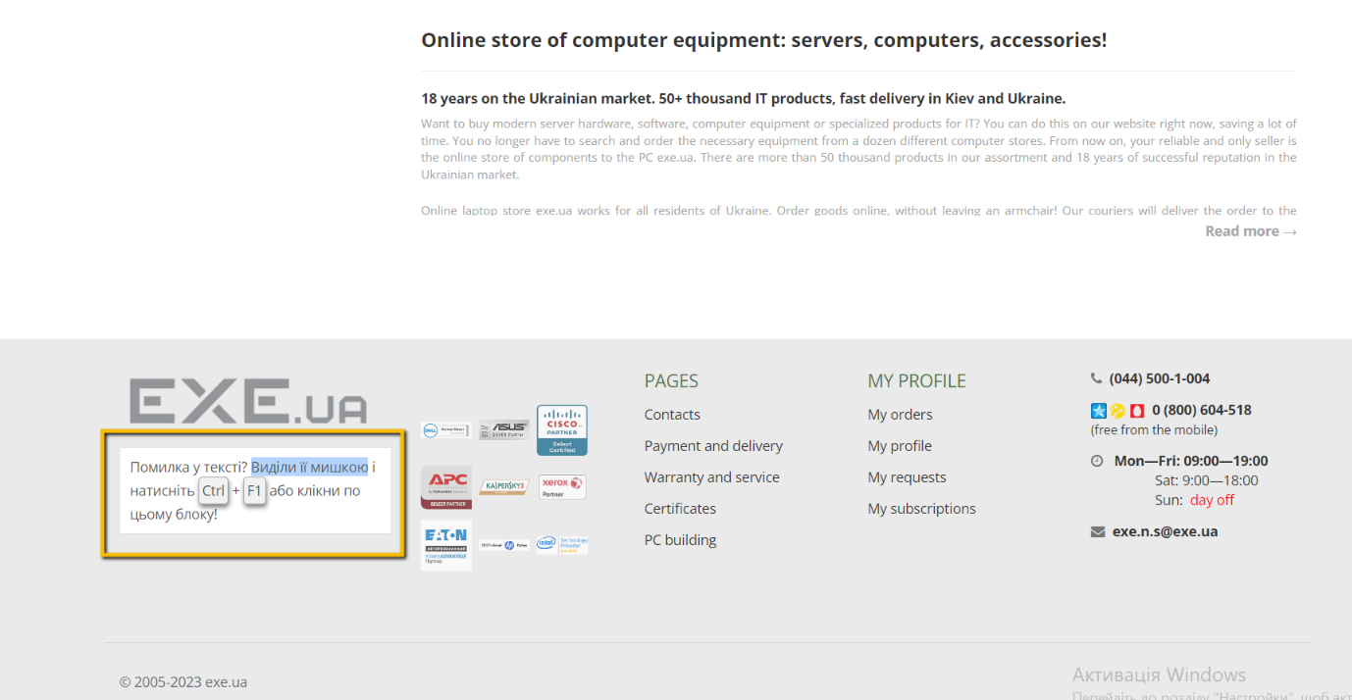
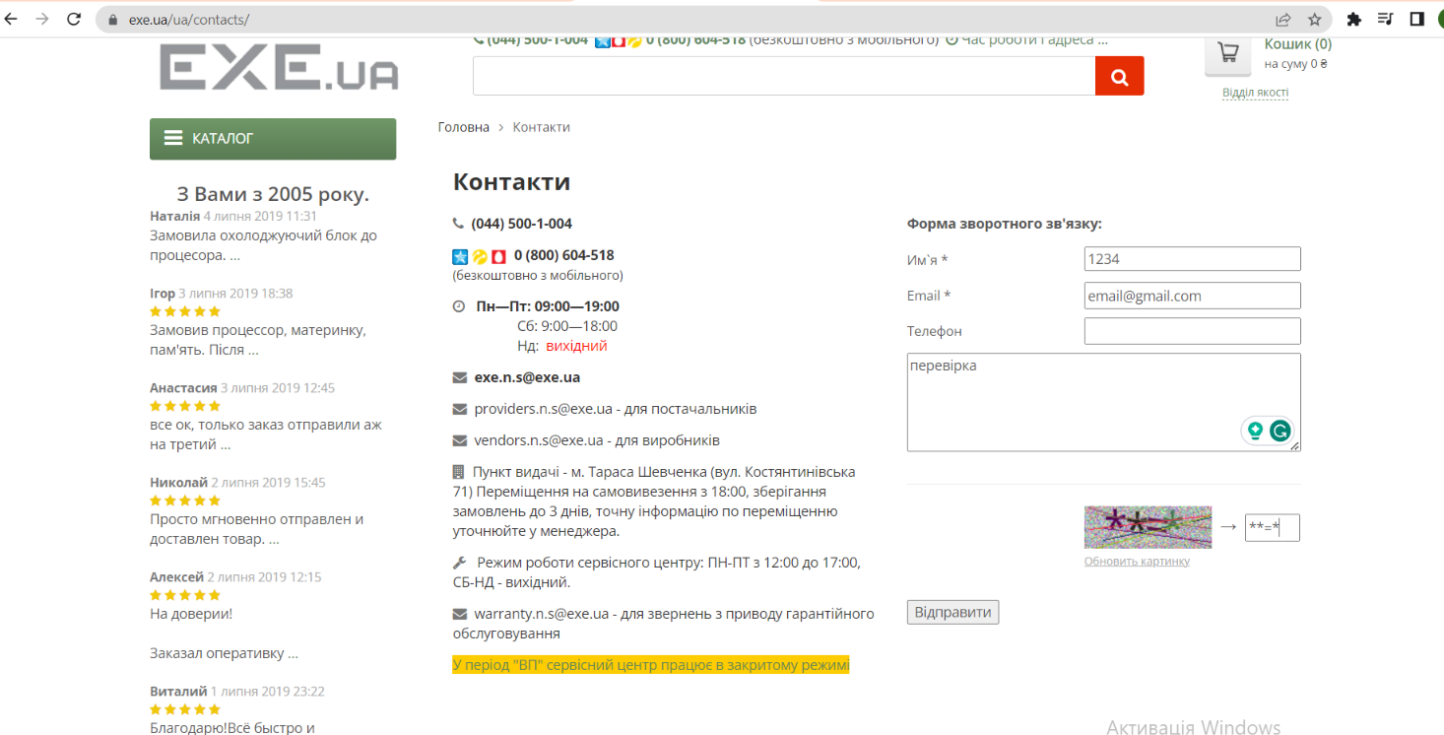
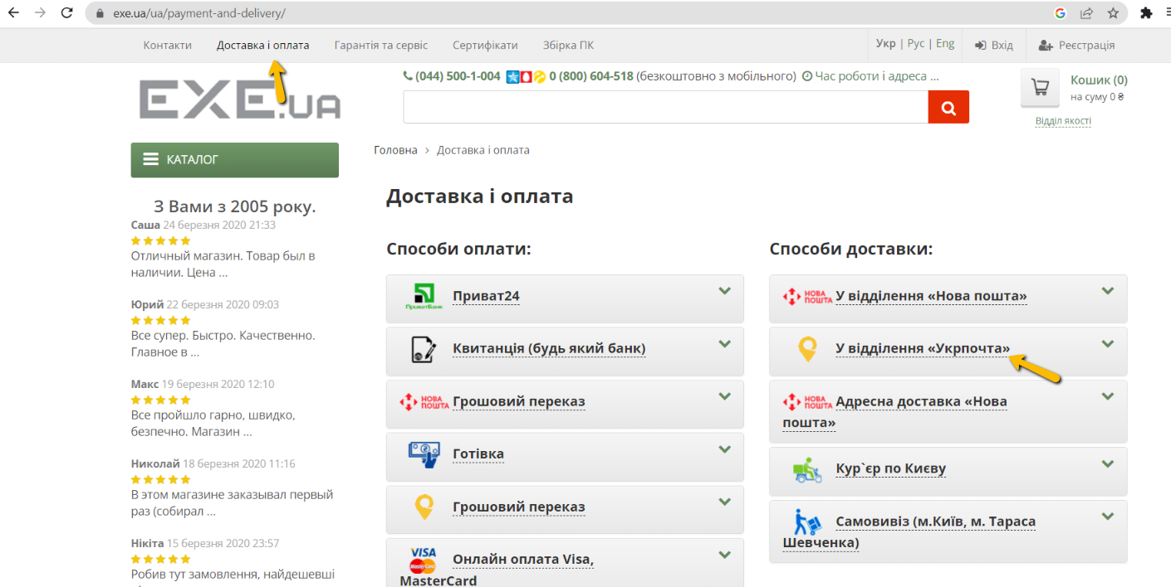
Type of bug | Localization | User interface | User interface | Spelling | Functional
Attachment

